Лист1
ФИО | Ivanov Ivan Ivanovich
Tелефон | 7 978 888 88 88 88
Адрес | Москва, Тихорецкий бульвар 1
Email | blankzakaza@mail.ru

Фотография | Наименование | Цвет | Размер | Ссылка | Кол-во | Цена | Сумма | Доставка по Китаю | Общая сумма
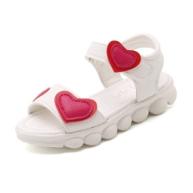 фото | детские ботинки | белый | 25 и 30 | https://detail.1688.com/offer/569189469247.html?spm=a26352.13672862.offerlist.59.1b6d79d9eQF0MW | 2 | 18.00 | 36 | 5 | 41
фото | текст | текст | текст | текст | текст | текст
 |  |  |  |  |  |  | 0
 |  |  |  |  |  |  | 0
 |  |  |  |  |  |  | 0
 |  |  |  |  |  |  | 0
 |  |  |  |  |  |  | 0
 |  |  |  |  |  |  | 0

